Sheet1
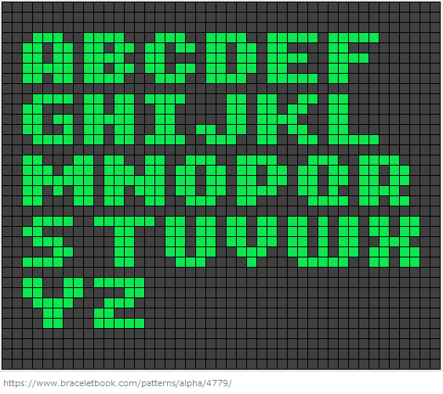
見本
 |  |  |  |  |  |  |  | 行７×列７

 |  |  |  |  |  |  |  | 色見本

 | 0 | 0 | 0 | 0 | 0 | 0 | 0 | 数値化 | 0 | 0 | 0 | 0 | 0 | 0 | 0 | 0 | 0 | 0 | 0 | 0 | 0 | 0 | 0 | 0 | 0 | 0 | 0 | 0 | 0
 | 0 | 1 | 1 | 1 | 1 | 1 | 0 |  | 0 | 1 | 1 | 1 | 1 | 0 | 0 | 0 | 1 | 1 | 0 | 1 | 1 | 0 | 0 | 1 | 1 | 1 | 1 | 0 | 0
 | 0 | 0 | 0 | 0 | 1 | 1 | 0 |  | 0 | 1 | 1 | 0 | 1 | 1 | 0 | 0 | 1 | 1 | 0 | 1 | 1 | 0 | 0 | 1 | 1 | 0 | 1 | 1 | 0
 | 0 | 0 | 1 | 1 | 1 | 0 | 0 |  | 0 | 1 | 1 | 0 | 1 | 1 | 0 | 0 | 1 | 1 | 1 | 1 | 1 | 0 | 0 | 1 | 1 | 0 | 1 | 1 | 0
 | 0 | 1 | 1 | 0 | 0 | 0 | 0 |  | 0 | 1 | 1 | 1 | 1 | 0 | 0 | 0 | 1 | 1 | 0 | 1 | 1 | 0 | 0 | 1 | 1 | 1 | 1 | 0 | 0
 | 0 | 1 | 1 | 1 | 1 | 1 | 0 |  | 0 | 1 | 1 | 0 | 0 | 0 | 0 | 0 | 1 | 1 | 0 | 1 | 1 | 0 | 0 | 1 | 1 | 0 | 0 | 0 | 0
 | 0 | 0 | 0 | 0 | 0 | 0 | 0 |  | 0 | 0 | 0 | 0 | 0 | 0 | 0 | 0 | 0 | 0 | 0 | 0 | 0 | 0 | 0 | 0 | 0 | 0 | 0 | 0 | 0

 | 0 | 0 | 0 | 0 | 0 | 0 | 0 | 数値データ | 0 | 0 | 0 | 0 | 0 | 0 | 0 | 0 | 0 | 0 | 0 | 0 | 0 | 0 | 0 | 0 | 0 | 0 | 0 | 0 | 0
 | 0 | 1 | 1 | 1 | 1 | 1 | 0 |  | 0 | 1 | 1 | 1 | 1 | 0 | 0 | 0 | 1 | 1 | 0 | 1 | 1 | 0 | 0 | 1 | 1 | 1 | 1 | 0 | 0
 | 0 | 0 | 0 | 0 | 1 | 1 | 0 |  | 0 | 1 | 1 | 0 | 1 | 1 | 0 | 0 | 1 | 1 | 0 | 1 | 1 | 0 | 0 | 1 | 1 | 0 | 1 | 1 | 0
 | 0 | 0 | 1 | 1 | 1 | 0 | 0 |  | 0 | 1 | 1 | 0 | 1 | 1 | 0 | 0 | 1 | 1 | 1 | 1 | 1 | 0 | 0 | 1 | 1 | 0 | 1 | 1 | 0
 | 0 | 1 | 1 | 0 | 0 | 0 | 0 |  | 0 | 1 | 1 | 1 | 1 | 0 | 0 | 0 | 1 | 1 | 0 | 1 | 1 | 0 | 0 | 1 | 1 | 1 | 1 | 0 | 0
 | 0 | 1 | 1 | 1 | 1 | 1 | 0 |  | 0 | 1 | 1 | 0 | 0 | 0 | 0 | 0 | 1 | 1 | 0 | 1 | 1 | 0 | 0 | 1 | 1 | 0 | 0 | 0 | 0
 | 0 | 0 | 0 | 0 | 0 | 0 | 0 |  | 0 | 0 | 0 | 0 | 0 | 0 | 0 | 0 | 0 | 0 | 0 | 0 | 0 | 0 | 0 | 0 | 0 | 0 | 0 | 0 | 0

